무역,구축함 만들기
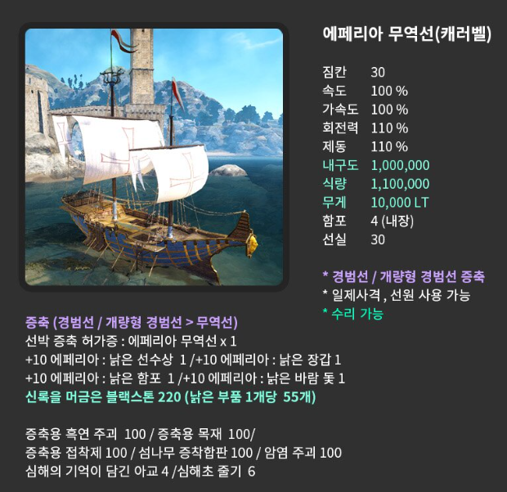
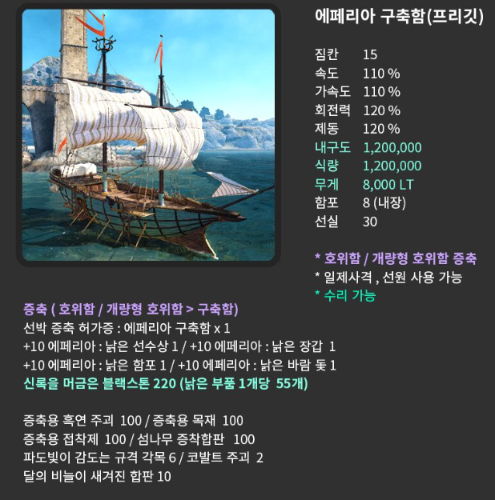

 |  |  |  |  |  |  | 증축용 흑연,목재,접착제에 필요한 해양괴수의 내단 = 총 600개 필요
 |  |  |  |  |  |  | 신록을 머금은 블랙스톤 = 총 440개필요
 |  |  |  |  |  |  | 이외 각 증축도면 6억씩 12억

http://www.inven.co.kr/board/black/3584/43169
이미지출처 - 인벤 아페0님 게시물
02.18 구축함 증축완료
03.01 무역선 증축완료

무역선 재료 |  | 필요개수 | 수집한개수 |  |  |  | 증착합판 물물교환목록 | 보관위치
섬나무 증착합판 |  | 100 | 100 |  |  |  | 2단계 교역물품
암염주괴 |  | 100 |  |  |  |  | ㅁ 정제된 식수
 |  |  |  |  |  |  | ㅁ 나르보산 해삼 | 벨리아에 2개보관
증축용 흑연주괴 |  |  |  | 재료 노드 위치 | 거래소 시세 | 수집한개수를 뺀값 | ㅁ 해적금주화
 |  |  |  |  |  |  | 코발트 주괴 물물교환 목록
 | 가공개수 | 필요개수 | 수집한개수 |  |  |  | 2단계 교역물품
ㅁ아연주괴 | 100 | 10000 | 390 | 알티노바 | 49000 | 470890000 | ㅁ 해적선 돛대
ㅁ해양괴수의 진액 | 1 | 100 | 480 |  |  | 0 | ㅁ 최고급 굴상자
 |  |  |  |  |  |  | ㅁ 해양구조품
증축용 목재 |  |  |  | 재료 노드 위치 | 거래소 시세 | 수집한개수를 뺀값 | 암염 주괴
 |  |  |  |  |  |  | 2단계 교역물품
 | 가공개수 | 필요개수 | 수집한개수 |  |  |  | ㅁ 소라게 껍질장식
ㅁ고목나무 껍질 | 100 | 10000 | 382 | 타리프 | 13500 | 129843000 | ㅁ 균형잡힌 돌탑
ㅁ붉은 나무 혹 | 100 | 10000 | 1621 | 하이델,칼페온,에페리아 | 2630 | 22036770 | ㅁ 성게 가시
ㅁ해양괴수의 진액 | 1 | 100 | 480

증축용 접착제 |  |  |  | 재료 노드 위치 | 거래소 시세 | 수집한개수를 뺀값

 | 가공개수 | 필요개수 | 수집한개수
ㅁ편백나무 수액 | 100 | 10000 | 0 | <<하이델,타리프>> | 7900 | 79000000
ㅁ딱총나무 수액 | 100 | 10000 | 0 | <<하이델,바자르>> | 12400 | 124000000
ㅁ아카시아 수액 | 100 | 10000 | 0 | <<하이델,타리프>> | 7900 | 79000000
ㅁ해양괴수의 진액 | 1 | 100 | 480

중범선 제작재료
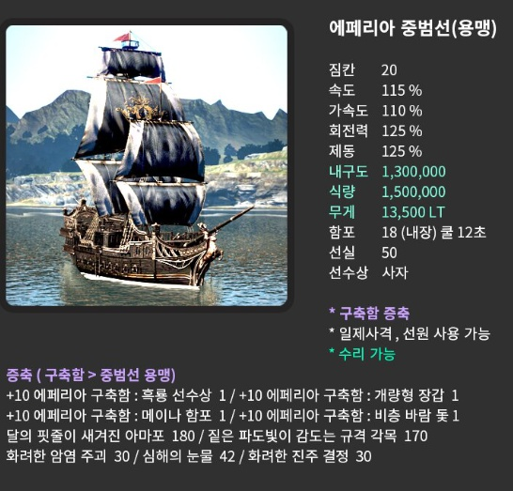
 |  |  |  | 현재 무게 | 20900 |  | 과적 무게 | 33830 |  | 현재 교섭력 |  |  | 427902
 |  |  |  | 선원 무게 | 1000 |  |  |  |  | 남은 교섭력 |  |  | 42184
 |  |  |  |  |  |  |  |  |  | 일반교섭력
 |  |  |  |  | 수량 | 총 무게 | 비과적시 남은 무게 | 과적시 남은 무게 |  | 위치 |  | 소모교섭량 | 교환 수량 | 총합
 |  |  |  | 800 | 6 | 4800 | -12900 | 1030 |  | 1~5단 내해 |  | 11705 | 2 | 23410
 |  |  |  | 900 |  | 0 |  |  |  | 안카도 부근
 |  |  |  | 1000 | 28 | 28000 |  |  |  | 할마드,카슈마 (안카도길목) |  | 22242 | 0 | 0
 |  |  |  |  |  |  |  |  |  | 더코 |  | 28142 | 0
 |  |  |  | 1단 재료 교환가격 |  |  |  |  |  | 하코번 |  | 34153 | 0
 |  |  |  | 거래소 가격 | 1회당 필요갯수 | 수량 | 총합 |  |  | 마고리아
 |  |  |  | ₩84,500 | 200 | 6 | 101400000 |  |  | 난파된 고대유적 수송선 (1000만 무역템) | 1000만 무역템 | 47672 | 1 | 362308
 |  |  |  |  |  |  |  |  |  | 솔라스 치코의 해적연합 | 1000만 무역템 | 47672 | 1
 |  |  |  |  |  |  |  |  |  | 떠돌이 상인의 배 | 1000만 무역템 | 47672 | 1
 |  |  |  | 2020-03-01 무역선건조 완료 -> 점진부터 우선 제작목표 |  |  |  |  |  | 난파된 하란의수송선 |  | 38138 | 0
 |  |  |  | 2020-05-29 점진 증축 완료 및 녹템10강완료 |  |  |  |  |  | 떠내려온 미완성 선박 |  | 38138 | 1
 |  |  |  | 2020-06-11 용맹 증축 완료 및 녹템10강완료 |  |  |  |  |  | 랑타니아의 전투뗏목 |  | 38138 | 1
 |  |  |  |  |  |  |  |  |  | 파키오의 전투뗏목 |  | 47672 | 0
 |  |  |  | 계산기 |  |  | 총계 |  |  | 까마귀 상단 소유의 선박 |  | 47672 | 1
 |  |  |  | + | 1 | 1 | 2 |  |  | 난파된 릭쿤의 배 |  | 47672 | 1
 |  |  |  | - | 222 | 125 | 97 |  |  | 난파된 콕스 해적선 |  | 47672 | 1
 |  |  |  | * | 400 | 1020 | 408000
 |  |  |  | / | 1 | 1 | 1
http://www.inven.co.kr/board/black/3584/43169
이미지출처 - 인벤 아페0님 게시물 |  |  |  | 재료갱신 | 화려한뜨는횟수 | 3000회 | 마고리아 열리는횟수 | 10241회
 |  |  |  | 일반갱신 | 화려한뜨는횟수 | 5120회 |  | 20480회

비상 증축재료 | 개수 | 일퀘획득 수량 | 현재 개수 | 구축함,무역선 파템 총개수 정리 (두선박 다 동일한재료) |  |  |  |  |  |  | 파츠별 구축함 파템 재료
달의 핏줄이 새겨진 아마포 (나인샤크) | 180 | 3 | 57 | 증축 재료 |  | 필요한 갯수 | 일퀘 획득 수량 | 현재 개수 | 수급처
ㄴ칸의힘줄 - 말리기 | X10 |  | 38 | 홍조빛 해저단괴 |  | 100 | 2 | 22 | 일퀘
 |  |  |  | 심해초줄기 |  | 250 | 4 | 0 | 일퀘 |  | 흑룡선수상 |  |  |  | 현재갯수
짙은 파도빛이 감도는 규격 각목 (일퀘) | 170 | 3 | 198 | 콕스 해적단의 유물 (전투) |  | 250 | 3 | 0 | 일퀘 해양몬스터 처치 |  | ㄴ홍조빛 해저단괴 |  | 50 | 일퀘 | 22
 |  |  |  | 달의 비늘이 새겨진 합판 (칸디둠) |  | 600 | 10 | 0 | 일퀘 |  | ㄴ심해초줄기 |  | 125 | 일퀘 | 0
5단계 무역품) 화려한 암염주괴 | 30 |  | 31 | ㄴ칸의비늘 재료 교환할시 |  | X10 |  | 220 | <대양의눈동자> 칸처치 |  | ㄴ강화된 섬나무 증착합판 |  | 300 | 4단계무역 | 11
ㅁ고대인을형상화 한 초상화 |  |  |  |  |  |  |  |  |  |  | ㄴ 대양의 견고한 현철 |  | 150 | 4단계무역 | 0
ㅁ 고급문양의 옷감 |  |  |  | 파도빛이 감도는 규격각목 |  | 180 | 3 | 47 | 일퀘 3개지급
ㅁ 102년 묵은 황금초 |  |  |  | ㅁ 난파된 유령선의 잔해 |  |  |  | 16 | 콕스해적 그림자망령 처치 |  | 개량형장갑
ㅁ 흰색 애벌레 박제품 |  |  |  | 강화된 섬나무 증착합판 |  | 300 | 10 | 11 | 일퀘, 4단계무역 (교환당 10개) |  | ㄴ콕스 해적단의 유물 (전투) |  | 125 | 해양몬스터 처치 | 0
 |  |  |  | ㅁ 훔친 해적단단도 |  |  |  |  |  |  | ㄴ달의 비늘이 새겨진 합판 |  | 300 | <대양의눈동자> 칸처치 | 2200 | 완료
심해의 눈물 (검은무쇠) | 42 | 1 | 43 | ㅁ 해상 기사단의 창 |  |  |  |  |  |  | ㄴ콕스 해적단의 유물 (협상하급) |  | 60 | 2단계 교역품 | 24
 |  |  |  | ㅁ 청동 촛대 |  |  |  |  |  |  | ㄴ순수한 진주 결정 |  | 45 | 3단계 교역품 | 11
5단계 화려한 진주결정 | 30 |  | 23
ㅁ 젊음을 담은 비약 |  |  |  | 빛나는 코발트 주괴 |  | 30 |  | 8 | 4단계무역 (교환당1개) |  | 메이나함포
ㅁ 정체불명의 암석 |  |  |  | ㅁ 훔친 해적단단도 |  |  |  |  |  |  | ㄴ파도빛이 감도는 규격 각목 |  | 180 | 해양몬스터 처치 | 47
ㅁ 황금빛 물고기 비늘 |  |  |  | ㅁ 굳어진 용암액 |  |  |  |  |  |  | ㄴ콕스 해적단의 유물 (전투) |  | 125 | 해양몬스터 처치 | 0 | 완료
ㅁ 빛바랜 황금용 조각상 |  |  |  | ㅁ 해적의 열쇠 |  |  |  |  |  |  | ㄴ달의 비늘이 새겨진 합판 |  | 300 | <대양의눈동자>칸처치 | 2200
 |  |  |  |  |  |  |  |  |  |  | ㄴ순수한 암초 조각 |  | 180 | 3단계 교역품으로 교환 | 130
온기를 품은 블랙스톤 | 50 | 주화로살것 |  | 대양의 견고한 현철 |  | 150 |  | 0 | 4단계무역 (교환당5개)
ㄴ2단계) 크론성금주화 |  |  |  | ㅁ 오색빛 실타래 |  |  |  |  |  |  | 비층 바람 돛
ㄴ3단계) 종유석 파편 |  |  |  | ㅁ 청록빛 소금덩어리 |  |  |  |  |  |  | ㄴ홍조빛 해저단괴 |  | 50 | 일퀘 | 22
ㄴ3단계) 해골장식 찻잔 |  |  |  | ㅁ 만병통치약 |  |  |  |  |  |  | ㄴ심해초줄기 |  | 125 | 일퀘 | 0 | 완료
ㄴ4단계) 금주화가 담긴 낡은상자 |  |  |  |  |  |  |  |  |  |  | ㄴ콕스 해적단의 유물 (협상 상급) |  | 30 | 4단계 교역품 | 5
ㄴ4단계) 뱃사공의 수련서 |  |  |  | 콕스 해적단의 유물 (협상 상급) |  | 30 |  | 5 | 4단계무역 물교1개지급 |  | ㄴ빛나는 코발트 주괴 |  | 30 | 4단계 교역품 | 8
 |  |  |  | ㅁ 자수정 파편
한기가 서린 블랙스톤 | 50 | 주화로살것 |  | ㅁ 목잘린 용 조각상
ㄴ2단계) 크론성금주화 |  |  |  |  |  |  |  |  |  |  | 파츠별 무역선 파템 재료
ㄴ3단계) 반달 조리용 칼 |  |  |  | 콕스 해적단의 유물 (협상하급) |  | 60 |  | 24 | 2단계 교역품
ㄴ4단계) 조개 껍질 장식 |  |  |  | ㅁ 오색구슬 |  |  |  |  |  |  | 흑룡선수상 |  |  |  | 현재갯수
 |  |  |  | ㅁ 널찍한 돌판 |  |  |  |  |  |  | ㄴ홍조빛 해저단괴 |  | 50 | 일퀘 | 22
 |  |  |  | ㅁ 괴생물 촉수 |  |  |  |  |  |  | ㄴ심해초줄기 |  | 125 | 일퀘 | 0 | 완료
 |  |  |  |  |  |  |  |  |  |  | ㄴ강화된 섬나무 증착합판 |  | 300 | 4단계무역 | 11
 |  |  |  | 순수한 진주 결정 |  | 45 | 2 | 11 | 일퀘, 3단계 교역품 |  | ㄴ 대양의 견고한 현철 |  | 150 | 4단계무역 | 0
 |  |  |  | ㅁ 찢어진 해적 보물지도
 |  |  |  | ㅁ 정찰병 망원경 |  |  |  |  |  |  | 개량형장갑
 |  |  |  | ㅁ 해골무늬 카페트 |  |  |  |  |  |  | ㄴ콕스 해적단의 유물 (전투) |  | 60 | 해양몬스터 처치 | 0
 |  |  |  | ㅁ 낡은 지령서 |  |  |  |  |  |  | ㄴ달의 비늘이 새겨진 합판 |  | 200 | <대양의눈동자> 칸처치 | 2200 | 완료
 |  |  |  |  |  |  |  |  |  |  | ㄴ콕스 해적단의 유물 (협상하급) |  | 60 | 2단계 교역품 | 24
 |  |  |  | 순수한 암초 조각 |  | 180 | 8 | 130 | 일퀘, 3단계 교역품으로 12개 |  | ㄴ순수한 진주 결정 |  | 45 | 3단계 교역품 | 11
 |  |  |  | ㅁ 해적단의 보급 상자
 |  |  |  | ㅁ 족제비 가죽 외투 |  |  |  |  |  |  | 메이나함포
 |  |  |  | ㅁ 롭타스 그물 |  |  |  |  |  |  | ㄴ파도빛이 감도는 규격 각목 |  | 180 | 해양몬스터 처치 | 47
 |  |  |  |  |  |  |  |  |  |  | ㄴ콕스 해적단의 유물 (전투) |  | 60 | 해양몬스터 처치 | 0 | 완료
 |  |  |  | 중범선 파템 정보 |  |  |  |  |  |  | ㄴ달의 비늘이 새겨진 합판 |  | 200 | <대양의눈동자>칸처치 | 2200
 |  |  |  | 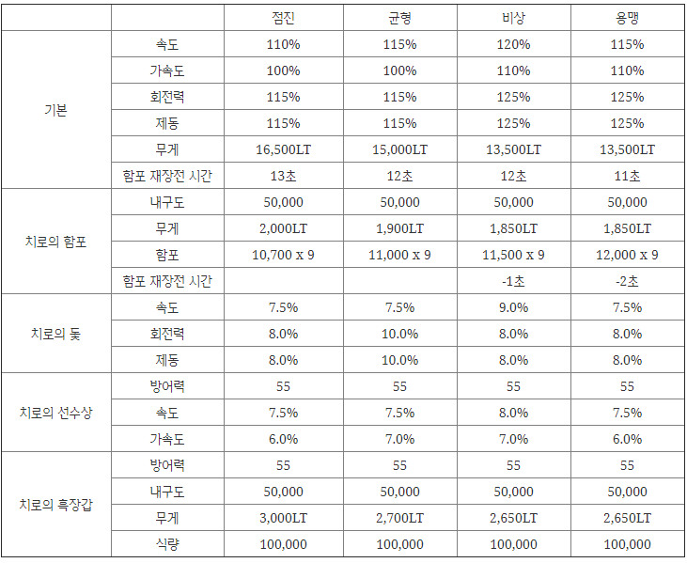 |  |  |  |  |  |  | ㄴ순수한 암초 조각 |  | 180 | 3단계 교역품으로 교환 | 130
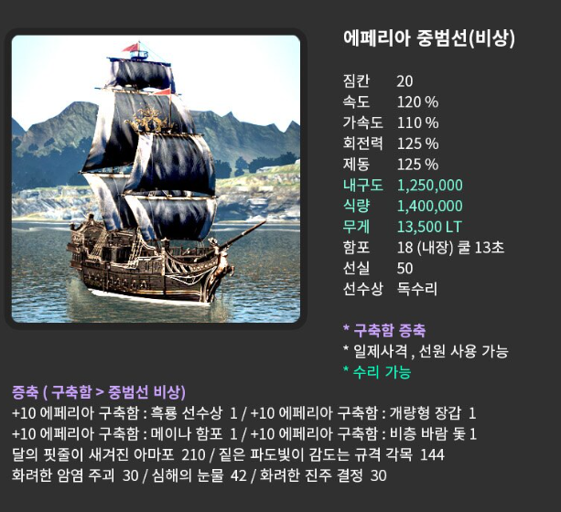
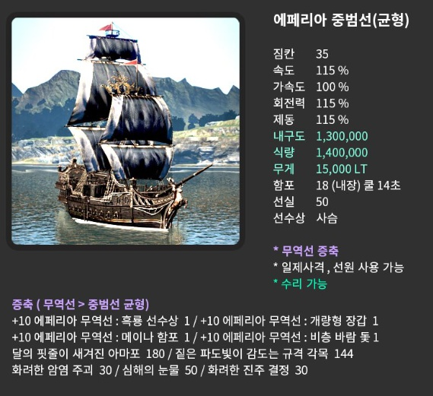
 |  |  |  |  |  |  |  |  |  |  | 비층 바람 돛
 |  |  |  |  |  |  |  |  |  |  | ㄴ홍조빛 해저단괴 |  | 40 | 일퀘 | 22
 |  |  |  |  |  |  |  |  |  |  | ㄴ심해초줄기 |  | 80 | 일퀘 | 0 | 완료
 |  |  |  |  |  |  |  |  |  |  | ㄴ콕스 해적단의 유물 (협상 상급) |  | 30 | 4단계 교역품 | 5
 |  |  |  |  |  |  |  |  |  |  | ㄴ빛나는 코발트 주괴 |  | 30 | 4단계 교역품 | 8
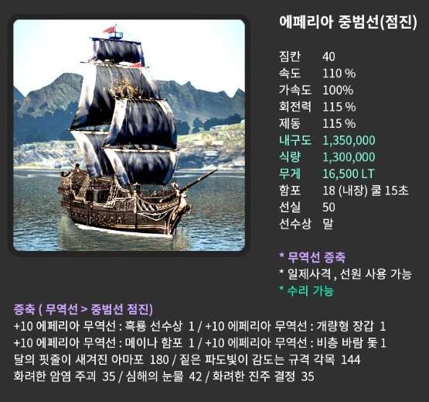

 |  |  |  | 이미지 출처 | https://ashasleti.tistory.com/1051
 |  |  |  | 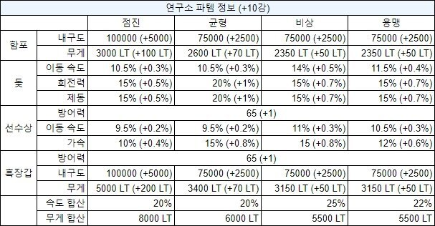

 |  |  |  | 이미지 출처 | https://gall.dcinside.com/board/view/?id=bd&no=1680582

마고리아 물교, 상점정보
마고리아 물물교환 자동표시맵 |  |  | 내해 몬스터 위치

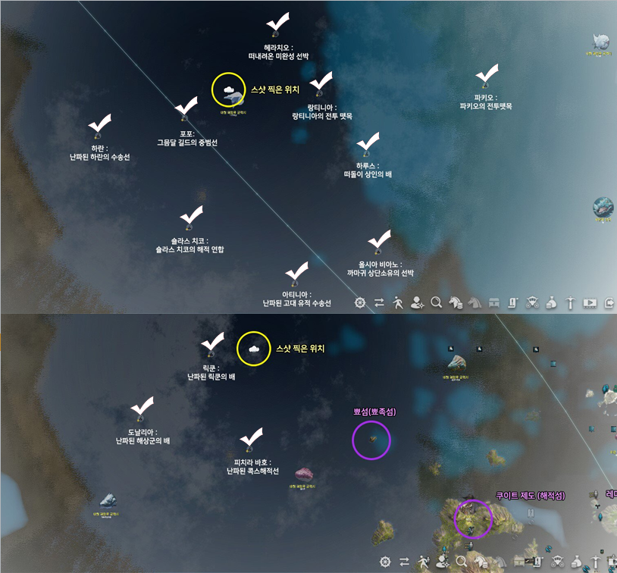
 |  |  | 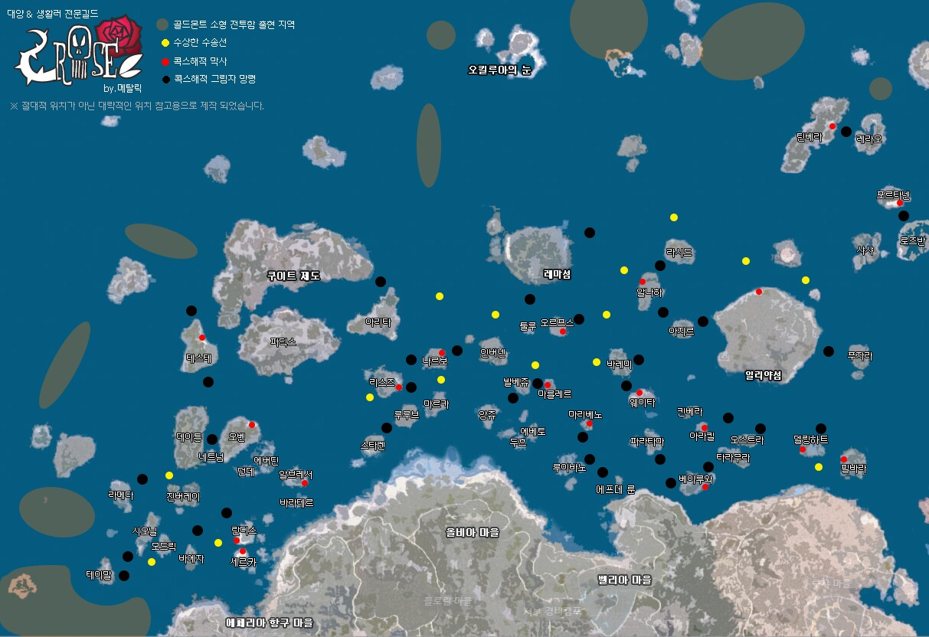

 |  |  | http://www.inven.co.kr/board/black/3584/45404?name=nicname&keyword=%EB%A9%94%ED%83%88%EB%A6%AD
 |  |  | 이미지 출처 - 인벤 메탈릭로즈님 게시물

 |  | 1
http://www.inven.co.kr/board/black/3584/43583
이미지 출처 - 인벤 아페0님 게시물 (대양 물교위치, 주화상점이미지)

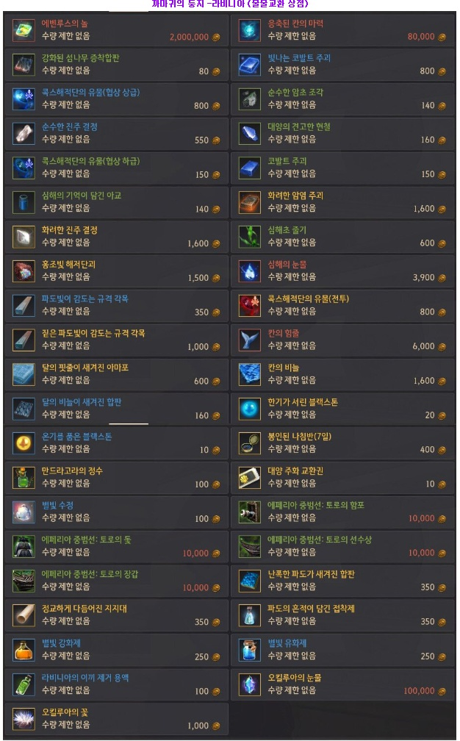
팔라시 상점 목록 | 까마귀 둥지 상점목록 |  |  | 레마섬 상점목록
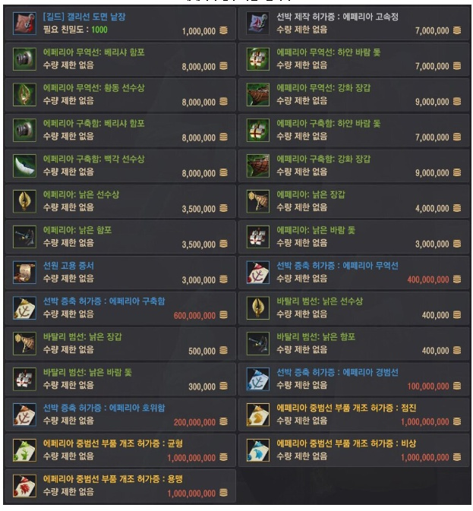 | 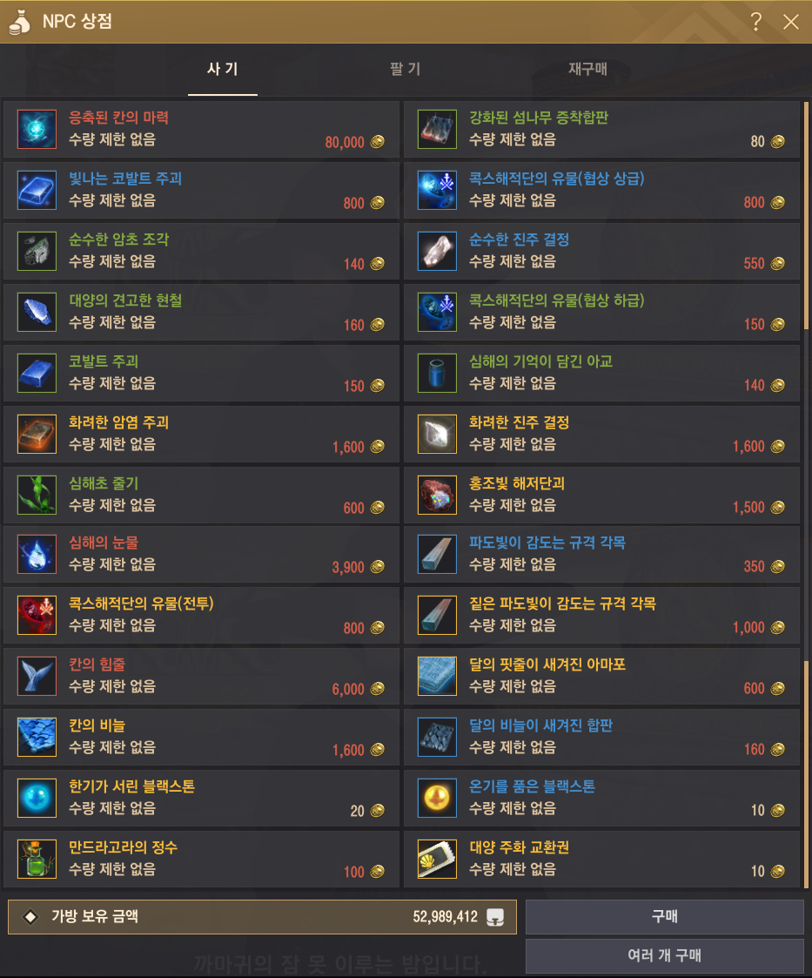

선원정보
선원 정보
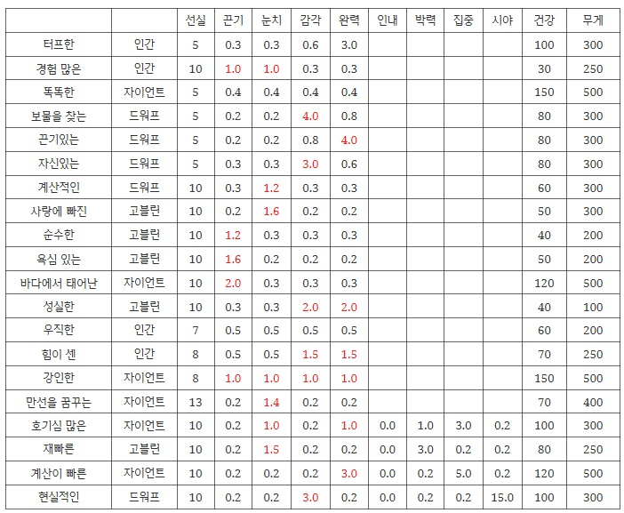

 |  | 끈기-속도
 |  | 눈치-가속도
 |  | 감각-회전력
 |  | 완력-제동
 |  | 인내 ??
 |  | 박력-포격사거리
 |  | 집중-포격정확도
 |  | 시야-포격각도

이미지 출처 | https://ashasleti.tistory.com/967

증축비용 거래소가격정리
